CollectiveAccess
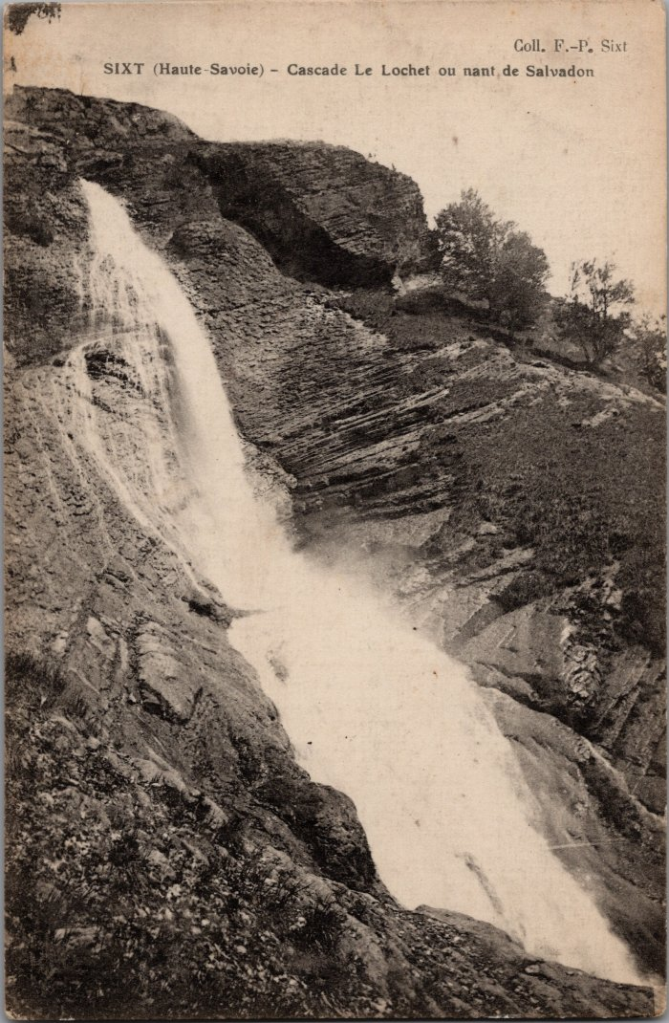
Image | Object | Description | Date
 | Photos de la Cascade au Lochet (2-104) | Photos de la Cascade au Lochet

